časť 5
Názov | Predpokladané množstvo | Merná jednotka | Špecifikácia | Ilustračný obrázok | Špecifikácia ponúkaného výrobku – výrobca, typové označenie, prípadne ďalšie informácie (vyplní uchádzač) | Jednotková cena v EUR bez DPH za MJ (vyplní uchádzač) | Celková cena v EUR bez DPH

Lopatka na uhlie kovová úzka 40cm | 120 | ks | Táto pozinkovaná lopatka na uhlie s dĺžkou 40 cm je ideálnym nástrojom pre manipuláciu s uhlím a popolom. výhody zahŕňajú: Odolnosť voči korózii vďaka pozinkovaniu Dlhá životnosť Ergonomická dĺžka pre pohodlné použitie | 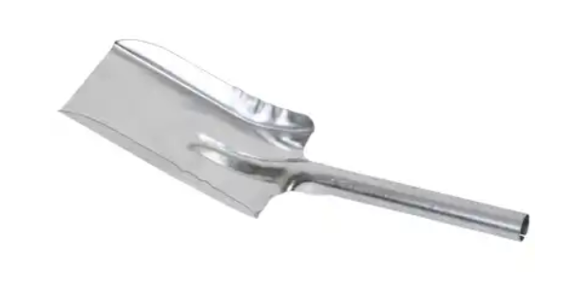 |  | - € | - €
Lopatka+zmetáček | 200 | ks |  |  |  | - € | - €
Zmeták 40 cm - čierny vlas, 120cm násada | 100 | ks | Zmeták na cesty s drevenou násadou 120 cm. Nelakované drevo, syntetické neštiepené vlákna 90 mm. Telo zmetáka: 40 x 7 cm. | 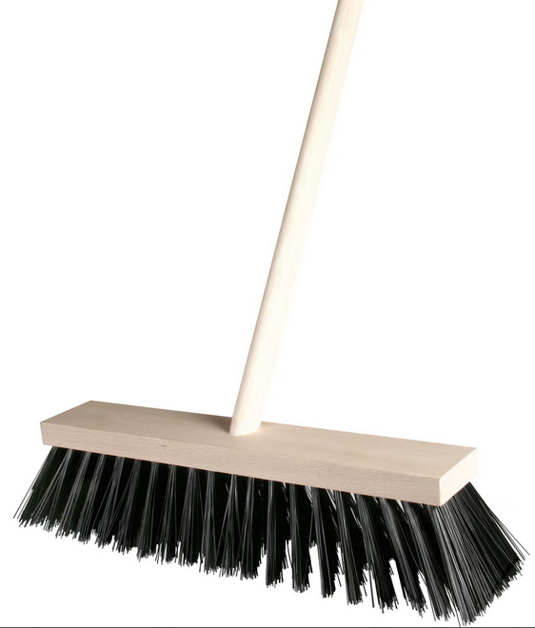 |  | - € | - €
Zmeták 60 cm+násada | 100 | ks | drevené teleso, kovový držiak, zmes syntetických vlákien nástroj určený na priemyselné použitie a poskytuje dôkladné a efektívne čistenie hladkých povrchov, či už v sklade, vo výrobnom závode alebo v dielni. Navrhnuté tak, aby vyhovovali potrebám priemyselných priestorov. |  |  | - € | - €
Zmeták drev.+násad.120cm- | 150 | ks | SPOKAR 5111/611 Zmeták 5111/611 s násadou 5116202000 Spokar palica 120 cm Parametre produktu: vlákna : neštiepená syntetická PET teleso/držadlo : drevené nelakované držiak palice : bez závitu |  |  | - € | - €
Zmeták na podlahu 30cm, šrobovateľný | 140 | ks |  |  |  | - € | - €
Zmeták ručný drevený | 30 | ks | Metlička drevená: 35cm Materiál: drevený Čierne štetiny Syntetické vlákna | 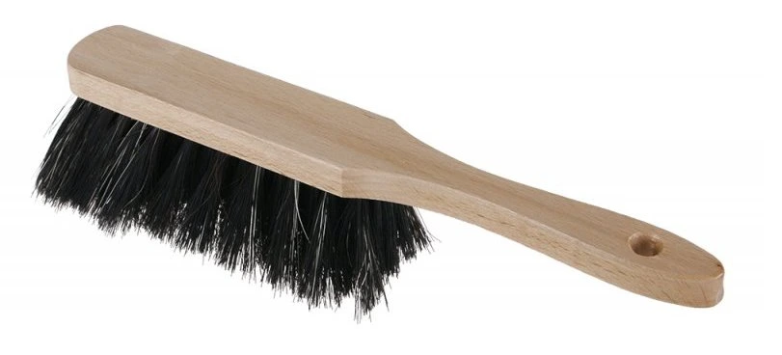 |  | - € | - €
Zmeták+rúčka | 30 | ks | Farba: červená/čierna Prevedenie: s kovovou tyčou Materiál: 100 % syntetika Typ: zmeták Šírka: Rozmery šírka x výška: |  |  | - € | - €
Škrabka na okná s metličkou | 340 | ks | Škrabka na odstraňovanie snehu, námrazy a ľadu. Škrabka vyrobená z plastu odolného voči nízkym teplotám. Použitie predĺženej rukoväte umožňuje používať kefu a škrabku bez toho, aby ste sa museli dotýkať snehovej pokrývky rukami. Metlička je vyrobená z kvalitných štetín, vďaka ktorým nepoškriabe sklo a lak. Celková dĺžka: cca 65 cm Dĺžka metly: 20 cm Dĺžka štetín: 6 cm Šírka škrabky: 10 cm | 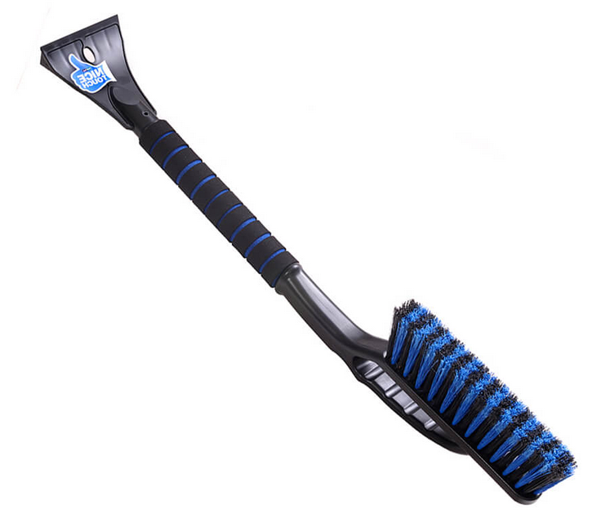 |  | - € | - €
Kartáč na decht Spokar 220x65 | 50 | ks | Kefa na decht 22 × 6 cm, na násadu, drevená, fíbrové vlákno Rozmery: 22 × 6 cm Materiál: drevo Kefa na decht osadená mexickým fíbrovým vláknom, ktoré výborne odoláva žiaru a vysokým teplotám Vhodná ku kameniam, krbom, ale aj do zlievarní a na odstraňovanie dechtu | 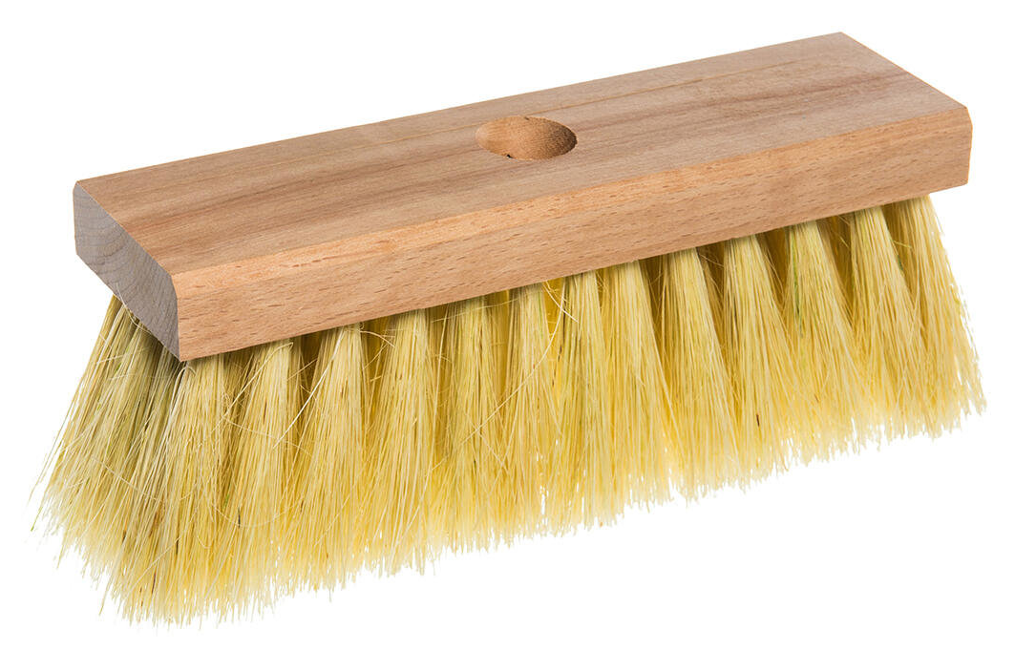 |  | - € | - €
Kefa malá ručná s rúčkou (tvar žehlička) | 150 | ks |  |  |  | - € | - €
Kefa na podlahu s nás.140cm,ryžák dreven | 210 | ks |  |  |  | - € | - €
Kefa drôtená oceľová nehrdz. vlnitá. | 45 | ks |  |  |  | - € | - €
Súprava WC | 200 | ks |  |  |  | - € | - €
Kefa WC | 100 | ks |  |  |  | - € | - €
Mop držiak magnet 140cm KAPS+14cm tyč | 150 | ks |  |  |  | - € | - €
Rohož malá 40x60 cm | 115 | ks |  |  |  | - € | - €
Vozík upratovací pojazdný | 15 | ks |  |  |  | - € | - €
Vedro plastové 12L | 65 | ks |  |  |  | - € | - €
Vedro pozinkované 10L | 300 | ks |  |  |  | - € | - €
Vedro guľaté so žmýkačom 12L-sada | 450 | ks |  |  |  | - € | - €
Škrabka na odstr.nálepiek s čepelou | 205 | ks |  |  |  | - € | - €
Stierka podlahová | 110 | ks |  |  |  | - € | - €
Stierka na okná | 95 | ks |  |  |  | - € | - €

Kartáč drôtený - kefa ručná 4rady | 100 | ks | Číslo položky: YT-6354 Vyrobené z pozinkovaného, pružného oceľového drôtu trvalo vloženého do plastového tela. Kefa profilovaná na zvýšenie účinnosti čistenia. Určené použitie: Kefa na čistenie tvrdých povrchov od hrdze , farby , zvyškov omietky a iných nečistôt. | 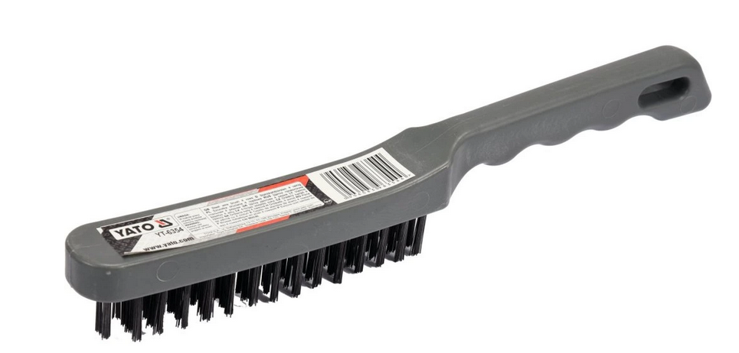 |  | - € | - €
Kartáč oceľový 2-radový | 100 | ks | Počet radov: 2 Dĺžka osadenia: 145 mm Celková dĺžka: 295 mm Drôtená ručná kefa s nerezovým (INOX) oceľovým drôtom Vyhotovenie: z bukového dreva s oblými hranami a otvorom na zavesenie Použitie: na všetky práce pri odstraňovaní hrdze, čistení a odstraňovaní laku Materiál drôtu: INOX oceľový drôt, hladký Hrúbka drôtu: 0,30 mm |  |  | - € | - €
Kartáč oceľový 4-radový | 100 | ks |  |  |  | - € | - €
Kartáč oceľový 5-radový | 100 | ks |  |  |  | - € | - €

Hadica tryskacia19x7mm (19/33mm) WISTA | 10 | ks | Vysoko oderuvzdorná hadica pre abrazívne médiá. Vhodná na tryskanie pieskom, oceľovými brokami a na prepravu mokrého aj suchého betónu. Odolná voči ozónu a poveternostným vplyvom. Perforovaný povrch zabraňuje tvorbe pľuzgierov a bublín na hadici. Spĺňa normy EN ISO 3861 a EN ISO 1307. Oder duše priemerne 35 mm³. Technické údaje: Duša: prírodná guma, elektricky vodivá, čierna Oplet: 2 textilné oplety, antistatické medené lanko Povrch: vysoko oderuvzdorný, špeciálna zmes prírodnej a syntetickej gumy, čierny, perforovaný Bezpečnostný faktor: 3 : 1 Teplotný rozsah: −40 °C až +70 °C | 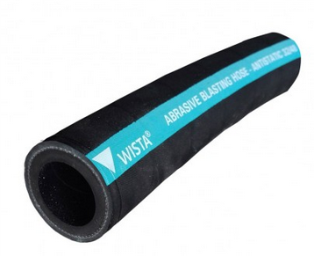 |  | - € | - €

Dvojitý háčik na náradie, d. 38mm- | 10 | ks | Číslo výrobku: 265071 Dĺžka: 38 mm Šírka: 11 mm Systém dier: 9x9 mm Priemer drôtu: 5 mm Materiál: Pozinkovaný Počet/balenie: 5 Určené pre: c/c 38mm | 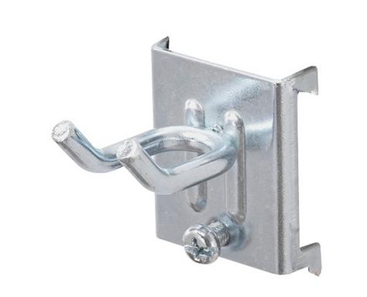 |  | - € | - €
Dvojitý háčik na náradie, d. 55mm- | 10 | ks | Číslo výrobku: 265081 Dĺžka:55 mm Šírka:25 mm Systém dier:9x9 mm Priemer drôtu:5 mm Materiál:Pozinkovaný Počet /balenie:5 Určené pre:c/c 38 mm | 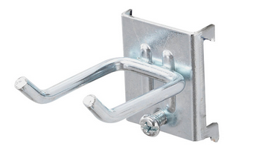 |  | - € | - €

Popruh upínací račňový 5mx28mm | 40 | ks | Obj. číslo: 9680 EAN: 8595126900492 Nosnosť až 150 kg Pevnosť pásu pri opásaní 500 daN - Šírka 25 mm poskytuje potrebný odpor Odolný voči plesniam a baktériám Pás sťahovací "gurtňa" ťažná sila (priame/nepriame upnutie): 2,5/5,0 kN | 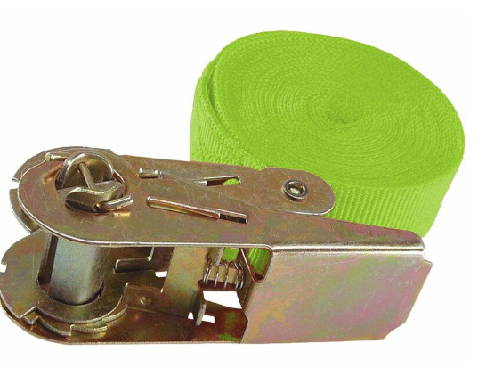 |  | - € | - €

Spinky 10mm | 80 | ks | Kat. číslo: 901053871 EAN: 4003665360379 Šírka sponky: 12,8 mm Hrúbka drôtu: 0,95x0,65 mm Dĺžka sponky: 10 mm | 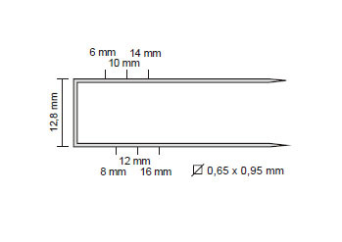 |  | - € | - €
Spinky 6mm | 240 | ks | Kat. číslo: 901053855 EAN: 4007430245953 Šírka sponky: 12,8 mm Hrúbka drôtu: 0,95x0,65 mm Dĺžka sponky: 6 mm | 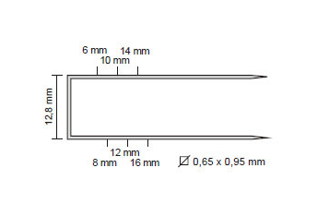 |  | - € | - €
Spinky 6mm typ 53 | 40 | ks | kat.č.: 2609200209 Typ: 53 Šírka (B) [mm]: 11,4 Hrúbka (D) [mm]: 0,74 Dĺžka (L) [mm]: 6 | 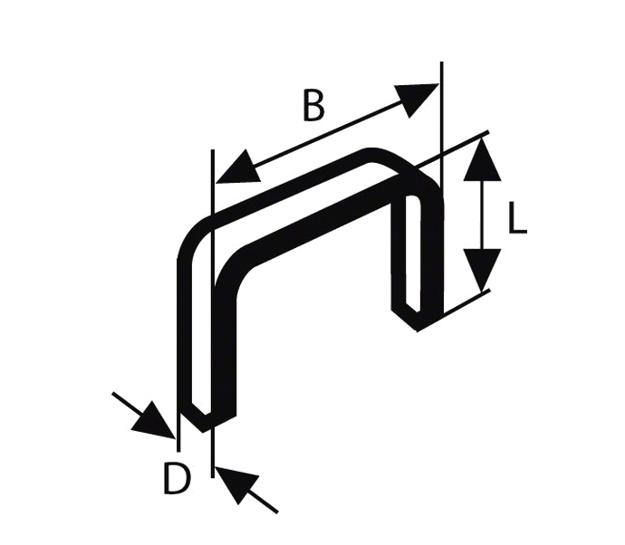 |  | - € | - €
Spinky do sponkovačky 10 mm KN 14 | 10 | ks | Kat. číslo: 40269 Dĺžka nožičiek: 10 mm Šírka spinky: 12,8 mm Hrúbka spinky: 0,98 mm Rozmery pásika (DxŠxV): 120x12,8x10 mm |  |  | - € | - €
Spinky do sponkovačky KN 14 ,6mm | 140 | ks | Kat. číslo: 40267 Dĺžka nožičiek: 6 mm Šírka spinky: 12,8 mm Hrúbka spinky: 0,95 mm Rozmery pásika (DxŠxV): 120x12,8x6 mm |  |  | - € | - €
Spona nerezová S255;16mm | 400 | ks | Šírka (B) [mm]: 0,75 mm Material: nerez V2A Dĺžka (L) (mm): 16mm |  |  | - € | - €

Tepovač profesionál | 5 | ks | Technické údaje: Max. plošný výkon: 20 - 25 m2/h Množstvo vzduchu: 54 l/s Podtlak: 220/22 mbar/kPa Nástrekové množstvo: 1 l/min Tlak nástreku: 1 bar Nádrž na čistú/špinavú voda: 10 - 9 l Výkon turbíny: 1250 W Výkon čerpadla: 40 W Napätie: 220 - 240 V Frekvencia: 50 - 60 Hz Hmotnosť bez príslušenstva: 10,7 kg Rozmery (D x Š x V): 690 x 325 x 440 mm Vybavenie: Nástreková hadica s integrovaným prívodom vody, 2.5 m Integrované uloženie pre ručnú hubicu Hubica na čalúnenie Dodatočná rukoväť Hák na kábel Úzka podlahová hubica s flexibilnou sacou stierkou Ručné náčinie | 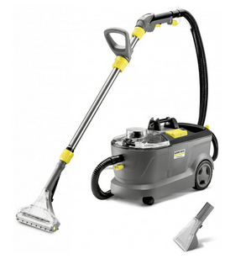 |  | - € | - €
Vysávač | 5 | ks | Dĺžka sacej hadice: 1.8 m Typ sacej hadice: s rovnou rukoväťou Materiál sacej hadice: Plast Množstvo sacích trubíc: 2 Kus(y) Dĺžka sacích trubíc: 0.5 m Menovitá šírka sacích trubíc: 35 mm Materiál sacích trubíc: Plast Mokro-suchá podlahová hubica: klipy Štrbinová hubica Počet patrónových filtrov: 1 Kus(y) Počet flísových filtračných vreciek: 1 Kus(y) menovitý príkon (W) 1000 Sací výkon (W) 220 Vysávanie (mbar) max. 220 Prietok vzduchu (l/s) max. 43 Objem nádoby (l) 12 Materiál nádoby Plast Farebná zložka Hlava zariadenia Žltá Nádoba Žltá Nárazník zariadenia Žltá Napájací kábel (m) 4 Vnút. priemer príslušenstva (mm) 35 Napätie (V) 220 - 240 Frekvencia (Hz) 50 - 60 Hladina akustického tlaku (dB(A)) 74 Farba Žltá Hmotnosť bez príslušenstva (kg) 4,3 Hmotnosť vrátane obalu (kg) 6,1 Rozmery (d x š x v) (mm) 349 x 328 x 378 | 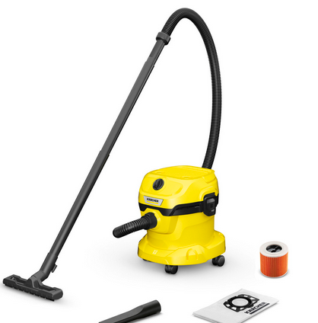 |  | - € | - €
 |  |  |  |  |  |  | - €

Dňa: |  |  |  | Podpis:

Spracoval: |  |  |  | Podpis:

Schválil:

